総括表
令和7年度交差点交通量調査報告書
交差点名 |  |  |  | №49 (中区新山下３丁目7-85地先) 【-】 |  |  |  |  | 調査年月日 | 2025-11-18 | 天候 | 曇り 一時 晴れ | 49
所在地 |  |  |  | 中区新山下３丁目7-85 |  |  |  |  | 調査時間帯 | 7:00～19:00（12時間合計） |  |  | (中区新山下３丁目7-85地先)
 |  |  |  |  |  |  |  |  |  |  |  |  | -
 |  |  |  |  |  |  |  |  |  |  |  |  | 中区新山下３丁目7-85
 |  |  |  |  |  |  |  |  |  |  |  |  | 2025-11-18
 |  |  |  |  |  |  |  |  |  |  |  |  | 曇り 一時 晴れ

中区新山下３丁目7-85地先

出典：中区区民生活マップ

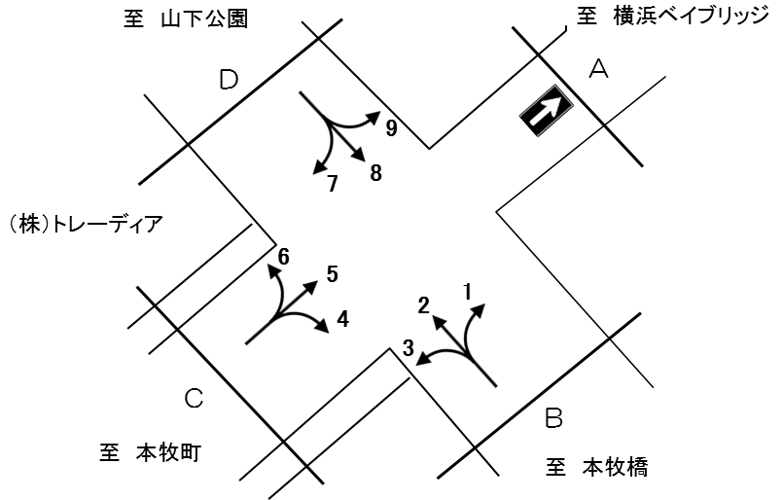

方向別交通量集計表
断面 | 方向 | 大型計 | 小型計 | 合計 | 断面 | 方向 | 大型計 | 小型計 | 合計
Ｂ | 1 | 41 | 32 | 73 | Ｄ | 7 | 137 | 81 | 218
 | 2 | 235 | 199 | 434 |  | 8 | 154 | 185 | 339
 | 3 | 102 | 104 | 206 |  | 9 | 48 | 493 | 541
 | 計 | 378 | 335 | 713 |  | 計 | 339 | 759 | 1,098
Ｃ | 4 | 90 | 73 | 163
 | 5 | 451 | 852 | 1,303
 | 6 | 107 | 122 | 229
 | 計 | 648 | 1,047 | 1,695

変動図
 | 調査年月日 | 調 査 方 向 案 内 図
 | 2025-11-18
 | 調査時間
 | 7：00～19：00（12時間）
 | 調査地点
 | №49 (中区新山下３丁目7-85地先) 【-】
 | 凡例
小型車
大型車混入率
大型車
 | 流入計Ａ |  | 流入計Ａ |  |  |  | 流出計Ａ（1+5+9） |  |  |  | 断面計Ａ
 |  |  |  | 小型車 | 大型車 | 大型車混入率 |  | 小型車 | 大型車 | 大型車混入率 |  | 小型車 | 大型車 | 大型車混入率
 |  |  | 7-8 | 0 | 0 | - | 7-8 | 375 | 77 | 17.0 | 7-8 | 375 | 77 | 17.0
 |  |  | 8-9 | 0 | 0 | - | 8-9 | 214 | 68 | 24.1 | 8-9 | 214 | 68 | 24.1
 |  |  | 9-10 | 0 | 0 | - | 9-10 | 97 | 69 | 41.6 | 9-10 | 97 | 69 | 41.6
 |  |  | 10-11 | 0 | 0 | - | 10-11 | 83 | 70 | 45.8 | 10-11 | 83 | 70 | 45.8
 |  |  | 11-12 | 0 | 0 | - | 11-12 | 76 | 47 | 38.2 | 11-12 | 76 | 47 | 38.2
 |  |  | 12-13 | 0 | 0 | - | 12-13 | 66 | 34 | 34.0 | 12-13 | 66 | 34 | 34.0
 |  |  | 13-14 | 0 | 0 | - | 13-14 | 87 | 38 | 30.4 | 13-14 | 87 | 38 | 30.4
 |  |  | 14-15 | 0 | 0 | - | 14-15 | 82 | 62 | 43.1 | 14-15 | 82 | 62 | 43.1
 |  |  | 15-16 | 0 | 0 | - | 15-16 | 91 | 30 | 24.8 | 15-16 | 91 | 30 | 24.8
 |  |  | 16-17 | 0 | 0 | - | 16-17 | 90 | 17 | 15.9 | 16-17 | 90 | 17 | 15.9
 |  |  | 17-18 | 0 | 0 | - | 17-18 | 64 | 18 | 22.0 | 17-18 | 64 | 18 | 22.0
 |  |  | 18-19 | 0 | 0 | - | 18-19 | 52 | 10 | 16.1 | 18-19 | 52 | 10 | 16.1
 | 流出計Ａ（1+5+9）

 | 断面計Ａ

自 動 車 交 通 量 時 間 変 動 図
 | 流入計Ｂ（1+2+3） |  | 流入計Ｂ（1+2+3） |  |  |  | 流出計Ｂ（4+8） |  |  |  | 断面計Ｂ
 |  |  |  | 小型車 | 大型車 | 大型車混入率 |  | 小型車 | 大型車 | 大型車混入率 |  | 小型車 | 大型車 | 大型車混入率
 |  |  | 7-8 | 14 | 37 | 72.5 | 7-8 | 53 | 16 | 23.2 | 7-8 | 67 | 53 | 44.2
 |  |  | 8-9 | 31 | 38 | 55.1 | 8-9 | 34 | 22 | 39.3 | 8-9 | 65 | 60 | 48.0
 |  |  | 9-10 | 28 | 31 | 52.5 | 9-10 | 19 | 31 | 62.0 | 9-10 | 47 | 62 | 56.9
 |  |  | 10-11 | 22 | 33 | 60.0 | 10-11 | 17 | 19 | 52.8 | 10-11 | 39 | 52 | 57.1
 |  |  | 11-12 | 29 | 38 | 56.7 | 11-12 | 20 | 31 | 60.8 | 11-12 | 49 | 69 | 58.5
 |  |  | 12-13 | 16 | 26 | 61.9 | 12-13 | 14 | 22 | 61.1 | 12-13 | 30 | 48 | 61.5
 |  |  | 13-14 | 22 | 38 | 63.3 | 13-14 | 13 | 17 | 56.7 | 13-14 | 35 | 55 | 61.1
 |  |  | 14-15 | 29 | 44 | 60.3 | 14-15 | 21 | 19 | 47.5 | 14-15 | 50 | 63 | 55.8
 |  |  | 15-16 | 33 | 37 | 52.9 | 15-16 | 18 | 25 | 58.1 | 15-16 | 51 | 62 | 54.9
 |  |  | 16-17 | 43 | 16 | 27.1 | 16-17 | 25 | 16 | 39.0 | 16-17 | 68 | 32 | 32.0
 |  |  | 17-18 | 44 | 27 | 38.0 | 17-18 | 19 | 15 | 44.1 | 17-18 | 63 | 42 | 40.0
 |  |  | 18-19 | 24 | 13 | 35.1 | 18-19 | 5 | 11 | 68.8 | 18-19 | 29 | 24 | 45.3
 | 流出計Ｂ（4+8）

 | 断面計Ｂ

自 動 車 交 通 量 時 間 変 動 図
 | 流入計Ｃ（4+5+6） |  | 流入計Ｃ（4+5+6） |  |  |  | 流出計Ｃ（3+7） |  |  |  | 断面計Ｃ
 |  |  |  | 小型車 | 大型車 | 大型車混入率 |  | 小型車 | 大型車 | 大型車混入率 |  | 小型車 | 大型車 | 大型車混入率
 |  |  | 7-8 | 275 | 75 | 21.4 | 7-8 | 11 | 26 | 70.3 | 7-8 | 286 | 101 | 26.1
 |  |  | 8-9 | 144 | 81 | 36.0 | 8-9 | 15 | 20 | 57.1 | 8-9 | 159 | 101 | 38.8
 |  |  | 9-10 | 78 | 72 | 48.0 | 9-10 | 11 | 30 | 73.2 | 9-10 | 89 | 102 | 53.4
 |  |  | 10-11 | 56 | 86 | 60.6 | 10-11 | 13 | 28 | 68.3 | 10-11 | 69 | 114 | 62.3
 |  |  | 11-12 | 70 | 58 | 45.3 | 11-12 | 23 | 33 | 58.9 | 11-12 | 93 | 91 | 49.5
 |  |  | 12-13 | 53 | 45 | 45.9 | 12-13 | 16 | 21 | 56.8 | 12-13 | 69 | 66 | 48.9
 |  |  | 13-14 | 62 | 41 | 39.8 | 13-14 | 18 | 24 | 57.1 | 13-14 | 80 | 65 | 44.8
 |  |  | 14-15 | 58 | 67 | 53.6 | 14-15 | 15 | 20 | 57.1 | 14-15 | 73 | 87 | 54.4
 |  |  | 15-16 | 73 | 44 | 37.6 | 15-16 | 20 | 16 | 44.4 | 15-16 | 93 | 60 | 39.2
 |  |  | 16-17 | 77 | 28 | 26.7 | 16-17 | 20 | 10 | 33.3 | 16-17 | 97 | 38 | 28.1
 |  |  | 17-18 | 62 | 34 | 35.4 | 17-18 | 12 | 8 | 40.0 | 17-18 | 74 | 42 | 36.2
 |  |  | 18-19 | 39 | 17 | 30.4 | 18-19 | 11 | 3 | 21.4 | 18-19 | 50 | 20 | 28.6
 | 流出計Ｃ（3+7）

 | 断面計Ｃ

自 動 車 交 通 量 時 間 変 動 図
 | 流入計Ｄ（7+8+9） |  | 流入計Ｄ（7+8+9） |  |  |  | 流出計Ｄ（2+6） |  |  |  | 断面計Ｄ
 |  |  |  | 小型車 | 大型車 | 大型車混入率 |  | 小型車 | 大型車 | 大型車混入率 |  | 小型車 | 大型車 | 大型車混入率
 |  |  | 7-8 | 158 | 27 | 14.6 | 7-8 | 8 | 20 | 71.4 | 7-8 | 166 | 47 | 22.1
 |  |  | 8-9 | 108 | 30 | 21.7 | 8-9 | 20 | 39 | 66.1 | 8-9 | 128 | 69 | 35.0
 |  |  | 9-10 | 55 | 56 | 50.5 | 9-10 | 34 | 29 | 46.0 | 9-10 | 89 | 85 | 48.9
 |  |  | 10-11 | 53 | 34 | 39.1 | 10-11 | 18 | 36 | 66.7 | 10-11 | 71 | 70 | 49.6
 |  |  | 11-12 | 49 | 46 | 48.4 | 11-12 | 29 | 31 | 51.7 | 11-12 | 78 | 77 | 49.7
 |  |  | 12-13 | 44 | 25 | 36.2 | 12-13 | 17 | 19 | 52.8 | 12-13 | 61 | 44 | 41.9
 |  |  | 13-14 | 59 | 27 | 31.4 | 13-14 | 25 | 27 | 51.9 | 13-14 | 84 | 54 | 39.1
 |  |  | 14-15 | 52 | 31 | 37.3 | 14-15 | 21 | 41 | 66.1 | 14-15 | 73 | 72 | 49.7
 |  |  | 15-16 | 55 | 24 | 30.4 | 15-16 | 32 | 34 | 51.5 | 15-16 | 87 | 58 | 40.0
 |  |  | 16-17 | 59 | 15 | 20.3 | 16-17 | 44 | 16 | 26.7 | 16-17 | 103 | 31 | 23.1
 |  |  | 17-18 | 36 | 14 | 28.0 | 17-18 | 47 | 34 | 42.0 | 17-18 | 83 | 48 | 36.6
 |  |  | 18-19 | 31 | 10 | 24.4 | 18-19 | 26 | 16 | 38.1 | 18-19 | 57 | 26 | 31.3
 | 流出計Ｄ（2+6）

 | 断面計Ｄ

自 動 車 交 通 量 時 間 変 動 図

